공용카드 신청서
화면명 |  | 공용카드 신청서 | 화면영문명 | ReqComCompanyBizCard
화면URL |  | http://ekp.smiledev.net/eNovator/GSWF/WebPage/ApprovalForms/ApprovalFormCtrl.aspx?formLang=&rqPage=&formID=97&FormFileName=/Storage/GSWF/eNovForms/ko/ReqComCompanyBizCard_006.htm&originpid=&adjunctDeptCd=
진입경로 |  | 전자결재 > 결재문서작성 > 재무 > 공용카드 신청서
화면설명 |  | 공용카드 신청서를 작성 할 수 있는 화면

1
2
5
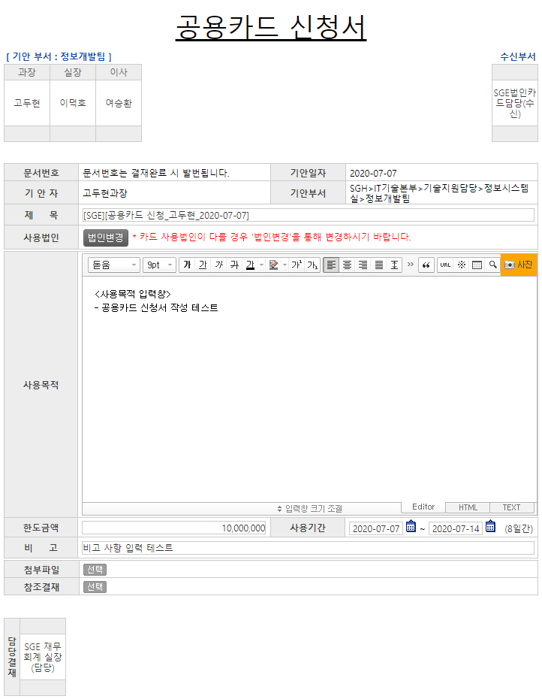 |  |  |  |  |  |  | 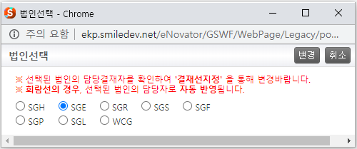
3
4
주요 기능정의
 | 기능명 | 기능설명 |  |  | 함수명
1 | 법인변경 | 공용카드 신청 사용법인 변경 |  |  | fnSearchCompany
2 | 사용목적 | 사용목적을 적을 수 있는 에디터 창
3 | 한도금액 | 사용법인 기준의 공용카드 한도금액 기입 |  |  | fnGetDelegate
4 | 사용기간 | 공용카드 사용기간 기입 |  |  | checkDate
5 | 변경 | 선택된 법인 본문창의 사용법인 및 결재선 적용 |  |  | fnChangeComCd
6
7
주요 메소드 정의
호출Controller |  | 메소드명 | 메소드 설명
1, 3 | eNovator/GSWF/WebPage/ApprovalForms/ApprovalDocDPLineCheckAjax.ashx.cs | ProcessRequest | 한도금액에 따른 위임전결 결재라인 정보를 가져와 결재선을 구성 |  |  | mode : SET_DP_APPLINE_COMCARD | EKPORG | USP_UAN_DELEGATED_APPROVAL_LINE_COMMONCARD_SELECT

추가사항(기타 사항을 자유롭게 기재)
1. 사용법인 선택 팝업에서 법인 변경 시 한도금액에 맞는 위임결재 라인 정보를 결재선에 적용함

